Sheet1
更新日:
Parts | Item | Value | Unit | Note
機体名 |  |  | - | 機体名
ノーズコーン
 | ノーズコーンの形状 | Ogive | - | 現在'Ogive'のみ使用可能
 | 形状係数 |  | - | Ogive'の場合入力[0~1]
 | ノーズコーン長さ |  | mm
 | ベース直径 |  | mm | ノーズコーンベースの直径
 | 厚さ |  | mm
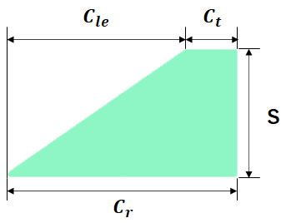
フィン
 | フィンの形状 | 台形フィン |  | 現在'台形フィン'のみ使用可能
 | フィンの数 |  | -
 | 傾斜 |  | ° | フィンの傾斜 [0°: 機体軸と平行)
 | 翼根コード長 |  | mm | 翼根のコード長(Cr)
 | 翼端コード長 |  | mm | 翼端のコード長(Ct)
 | 半スパン |  | mm | スパン長(S)
 | 翼前縁部後退長さ |  | mm | 翼前縁部の後退部長(Cle)
 | フィンオフセット長さ |  | mm | 機体後端から翼根後端までの長さ。
 | 厚さ |  | mm | フィンの厚み
ボディチューブ
 | 個数 |  | - | ボディチューブ個数 [ボディチューブが4個以上の場合様式をコピーペーストまたはセルを一個空けて値のみ入力してください]
 | 外径 |  | mm
ボディチューブ 1 |  |  |  | ノーズコーンに最も近いものから '1'
 | 長さ |  | mm
 | 内径 |  | mm
ボディチューブ 2
 | 長さ |  | mm
 | 内径 |  | mm
ボディチューブ 3
 | 長さ |  | mm
 | 内径 |  | mm

